상품제안서
커스텀 미니 캐리어파우치 | 상품코드: S39525

 |  |  |  |  |  |  | 02-713-8555 | www.synergygift.co.kr
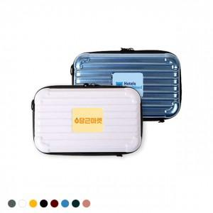 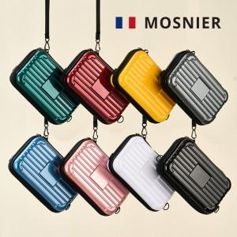

【상세/제작정보】 | <p><span style="font-size: 14pt;">* 주문시 색상선택은 비고사항에 남겨주세요!</span></p><p><span style="font-size: 14pt;">&nbsp;</span></p><p><span style="font-size: 14pt;">* 기본형 제작시 영업일로 5~7 일소요 ,&nbsp;</span><span style="font-size: 18.6667px;">케이스제작형 영업일로 12일 소요 예정입니다.</span><span style="font-size: 14pt;">​</span></p>

【인쇄/포장옵션】 | 에폭시 / 포장지포장

【공급단가】 | 수량 | 50~ | 100~ | 500~ | 1,000~ | 2,000~
*VAT별도 | 기본형 | 4,810원 | 4,730원 | 4,620원 | 4,440원 | 4,250원
 | 케이스제작형 | 8,200원 | 6,430원 | 6,300원 | 6,100원 | 5,950원

【상품 URL】 | https://www.synergygift.co.kr:443/src/goods_detail.php?gdno=39525

